상품제안서
옵타움 퍼퓸핸드워시+핸드로션 2종(우디 헤이즈향) | 상품코드: S42922

 |  |  |  |  |  |  | 02-713-8555 | www.synergygift.co.kr
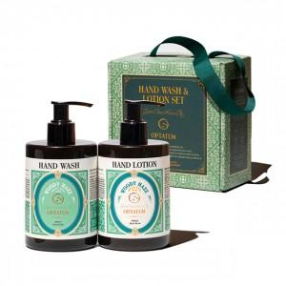 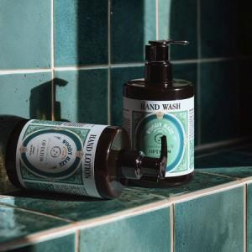 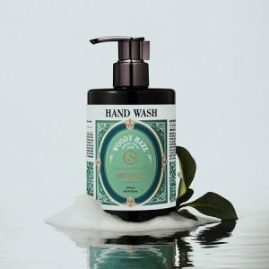

【상세/제작정보】

【인쇄/포장옵션】 | 스티커 / 포장지포장

【공급단가】 | 수량 | 20~ | 100~ | 300~ | 500~ | 1,000~
*VAT별도 | 단가 | 29,780원 | 28,170원 | 26,800원 | 26,110원 | 25,650원

【상품 URL】 | https://www.synergygift.co.kr:443/src/goods_detail.php?gdno=42922

